캐릭터 상세 설정
 | 캐릭터 상세 설정

이름 | 윤덕현 |  | 성별 / 나이 | 53 | 참고 이미지

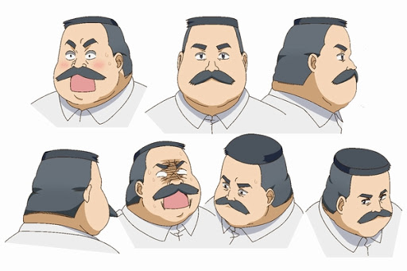
성격 | 정이 많고, 귀여운 것을 좋아 한다. 소심한 면이 있다. 모두에게 존댓말을 한다.

말버릇 (상호작용) | 평상 시 | "정말 감사합니다!..정말 감사합니다!!" "감자는 맛있죠..맛있고..귀엽.. 아..아니! 그분을 말한게 아닙니다!"

 | 희 | 추후 업데이트 예정

 | 노 | 추후 업데이트 예정

 | 애 | 추후 업데이트 예정

 | 락 | 추후 업데이트 예정

종족 | 인간 |  | 직업 | 워커

역할 | 감자 캠프장 리더 |  | 소속 | 감자 캠프장

관계도 | 향후 업데이트 예정

무기 | 모종삽

과거/역사 | 윤덕현은 포천에서 비닐하우스 농장을 운영하던 사장이었다. 그는 본래 토마토 농장을 운영했는데 감자 사업이 유망하다는 소문에 몇 년 동안 감자를 키우는데 주력하지만, 뜻대로 되긴 쉽지 않았다. 몬스터 침공 날 윤덕현의 꿈에선 대장장이 신이 나왔다. 무기를 떠올리라는 말에 농사를 지었던 영향 때문인지 모종삽을 생각한다. 평소에 덕이 많았던 마을 이장이었기에 마을 생존자들을 챙기며 그의 부지는 생존자들을 위한 캠프장으로 바뀌었고, 몬스터를 쓰러트리기엔 턱없이 부족한 무기라 그는 헌터들의 도움을 받으며 살아오다가 언제부터인가 마석을 가공하는 방법을 터득하고 식량을 배급해 주는 역할을 한다. 또 그 맛이 일품이라 사람들의 만족도가 컸다. 그러던 어느 날 순찰 중이던 한 헌터가 근처에 서성이던 햄스터를 닮은 이세계인을 보며 무기를 준 대장장이 신이라고 생각해 캠프장에서 데려온다. 햄스터 이세계인은 고향에 나타난 원인 모를 포탈에 이끌려 감자 캠프장에 떨어졌는데, 이세계화된 지역이라 살기 좋아서 그럭저럭 적응하던 찰나 자신을 추앙하는 마을 사람들에게 이끌려 웬떡이냐 하고 눌러 살고 있다. 마을 사람들도 햄스터를 종교로 삼게 되어, 마음의 위안을 얻게 되는 계기가 된다.

기획의도 | 필자의 고정 관념으로 윤덕현의 덕을 보자마자 뚱뚱한 남자 캐릭터가 연상되어 캐릭터를 잡았다.

캐릭터 외형 설정
 | 캐릭터 외형 설정

머리 형태 |  | 아주 짧은 스포츠 컷 |  |  | 참고 이미지

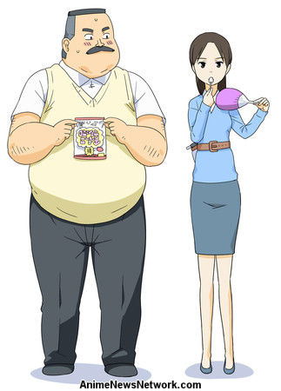

머리 색상 |  | 새치가 많다. 흑발

얼굴 형태 |  | 전체적으로 살이 찐 둥그런 얼굴형에 수염이 있다.

피부 |  | 희고 노란 중간 지점의 피부색/ 추운 지역에 살지만, 항상 땀을 흘린다.

키 / 무게 |  | 167/98 | 체형 | 평균보다 작은 키에 무게가 많이 나간다.

착용 의상 |  | 흰 셔츠에 조끼

좋아하는 것 |  | 감자,햄스터,먹는것

